2020_03_data
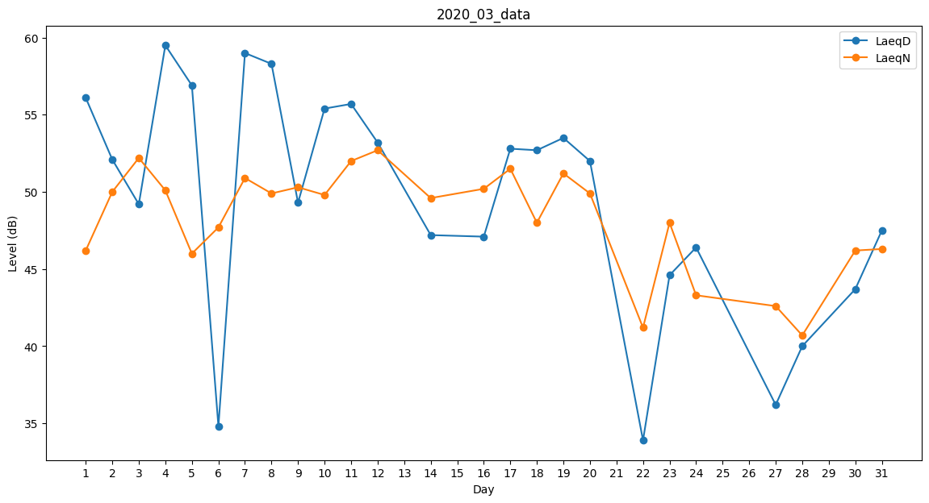
Day | LaeqD | LaeqN
1 | 56.1 | 46.2
2 | 52.1 | 50
3 | 49.2 | 52.2
4 | 59.5 | 50.1
5 | 56.9 | 46
6 | 34.8 | 47.7
7 | 59 | 50.9
8 | 58.3 | 49.9
9 | 49.3 | 50.3
10 | 55.4 | 49.8
11 | 55.7 | 52
12 | 53.2 | 52.7
13 | 55.9 | 0
14 | 47.2 | 49.6
15 | 46.7 | 0
16 | 47.1 | 50.2
17 | 52.8 | 51.5
18 | 52.7 | 48
19 | 53.5 | 51.2
20 | 52 | 49.9
21 | 36.3 | 0
22 | 33.9 | 41.2
23 | 44.6 | 48
24 | 46.4 | 43.3
25 | 40 | 0
26 | 0 | 0
27 | 36.2 | 42.6
28 | 40 | 40.7
29 | 44.9 | 0
30 | 43.7 | 46.2
31 | 47.5 | 46.3

